상품제안서
깜찍쿠션담요 | 상품코드: F22707

 |  |  |  |  |  |  | 02-412-0044 | www.easy1.co.kr
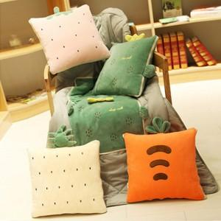

【상세/제작정보】 | 자수인쇄는 글자 수, 디자인 난이도에 따라 추가비용 발생합니다. 꼭 주문 전 문의 주세요 !!

【인쇄/포장옵션】 | 자수 / 포장불가능

【공급단가】 | 수량 | 50~ | 100~ | 500~ | 1,000~ | 2,000~
*VAT별도 | 단가 | 12,010원 | 11,570원 | 11,120원 | 10,680원 | 10,410원

【상품 URL】 | https://dev.easy1.co.kr:443/src/goods_detail.php?gdno=22707

